Право
Программа-калькулятор для расчета смет Smetadom.com
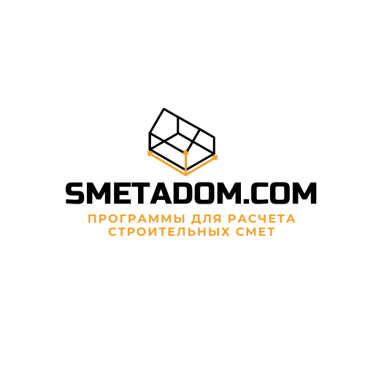
Данная программа является интеллектуальной собственностью. Все права по изменению и реализации данного продукта принадлежат Smetadom.com

По вопросам приобретения данного продукта обращаться по адресам: inf0@smetadom.com

Служба технической поддержки inf0@smetadom.com

